关系图
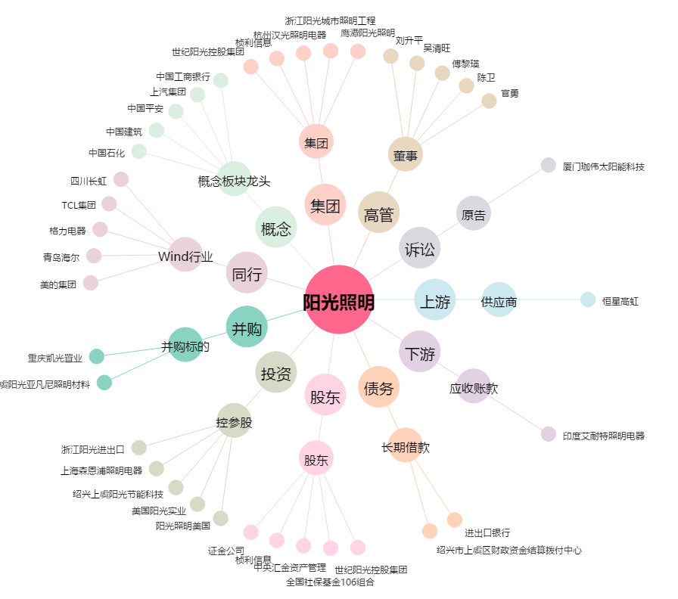
阳光照明[600261.SH] - 关系概览图

